C07_Setup
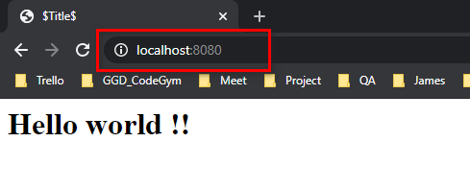
Bước 1: download tomcat 9
https://tomcat.apache.org/download-90.cgi
Nên chọn file zip, sau đó giải nén vào folder tương ứng.
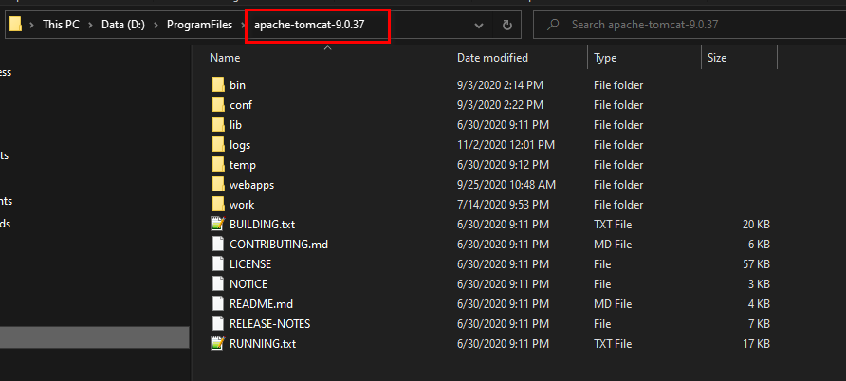

Bước 2, Mở Intellij, tạo project như hình dưới (Nên dùng JDK 8)
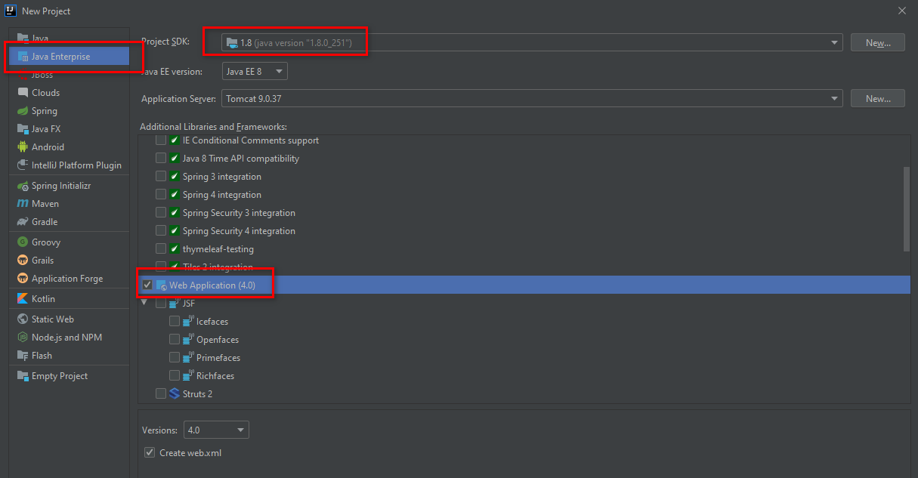

Bước 3: Cài đặt tomcat vào intellij như hình sau.

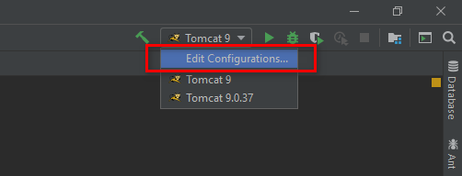

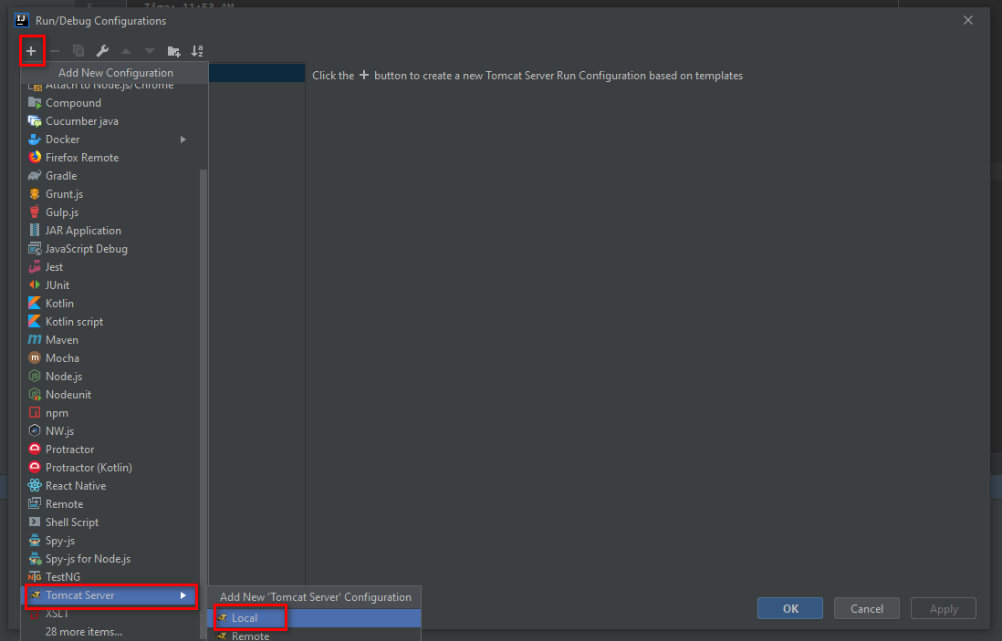

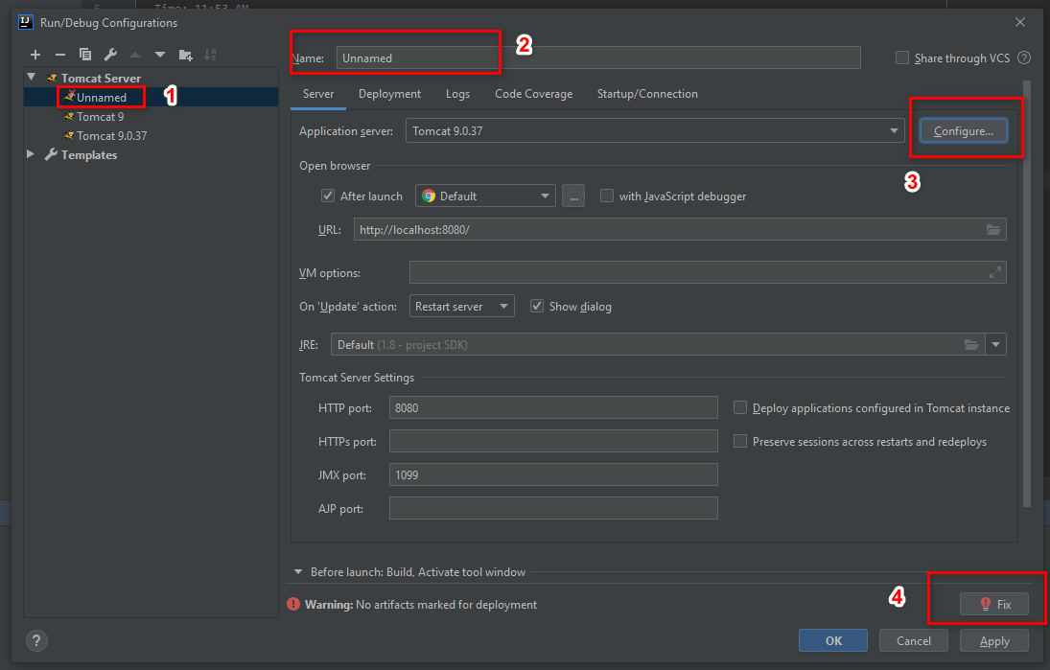
 | 1. Chọn Server tomcat vừa mới tạo
 | 2. Đổi tên: ví dụ: Tomcat 9
 | 3. Click vào button [Configure], trỏ đến folder giải nén tomcat ở bước 1 (Xem hình dưới)
 | 4. Xong bước 3, click button [Fix] và sửa như hình dưới
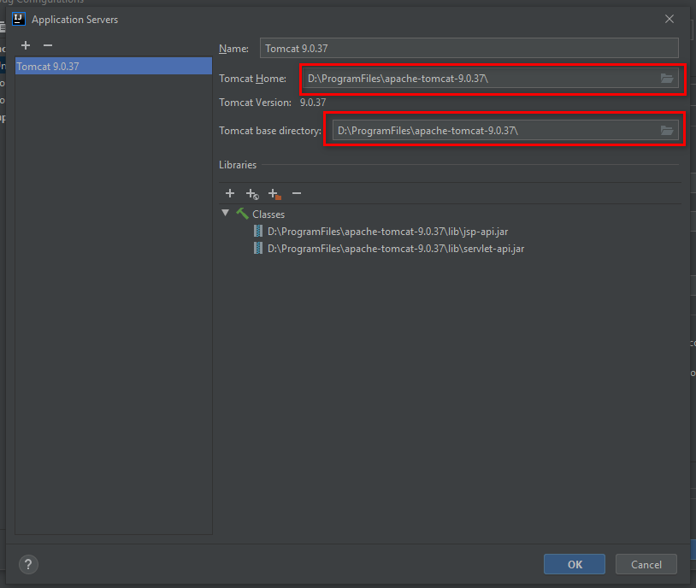

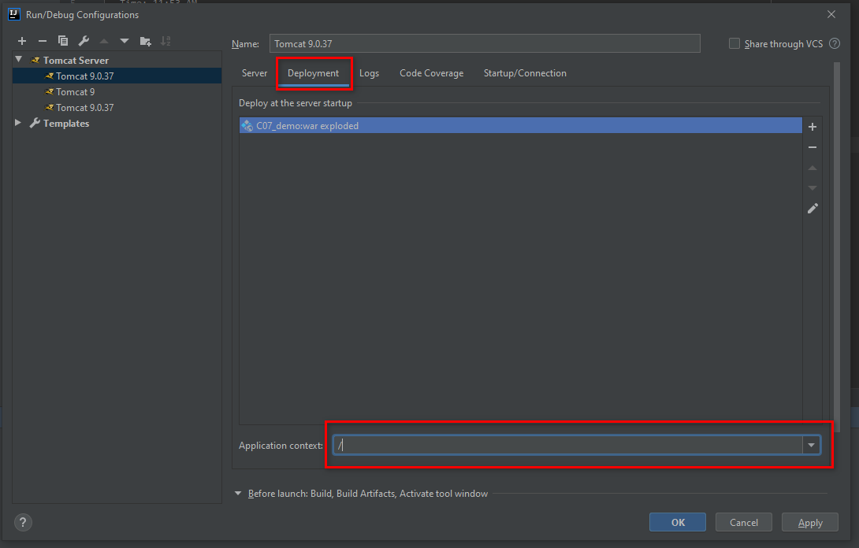

Bước 4: Chạy thử server

Kết quả như bên dưới là OK

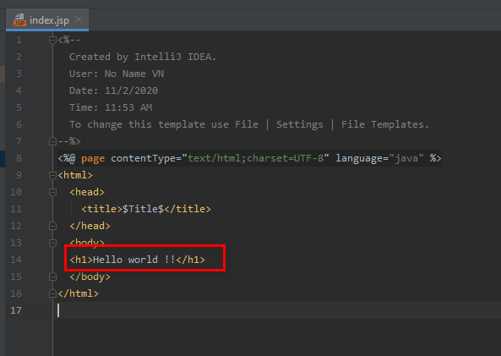
Trên trình duyệt, truy cập URL: http://localhost:8080/
Kết quả như bên dưới

